Sheet1
编号 | 故障分类 | 提出人 | 提出时间 | 问题描述 | 排查方法 | 问题原因 | 解决方案 | 问题定位时间 | 解决时间 | 状态 | 跟踪人
1 | 网络问题 | Sampson | 2018.7.25 | 当终端使用CMHK Guest无线接入点时，无法访问公有云中虚拟机223.119.50.103的3389端口，而使用CMHK Internet无线接入点可以正常访问虚拟机3389端口 | 1、在终端和虚拟机侧抓包，发现TCP三次握手的第二个包无法传送至终端，导致TCP连接无法建立，通过与其他网内虚拟机3389端口比对测试，发现在公有云内上下行均没有策略拦截3389端口；2、在阿里云和AWS内购买虚拟机，打开其3389端口，故障现象依旧，基本排除了香港公有云网内问题 | 香港办公网出口Anti-DDOS将3389流量认为可疑流量 | 香港办公网IT修改防火墙策略 | 2018.7.27 | 2018.7.27 | Closed | 郭林伟
2 | 网络问题 | Sampson | 2018.7.18 | 香港公有云网路割接后，当某虚拟机配置了103、223、10段外部网络后，某些虚拟机IP从外部无法ping通 | 联系SDN厂家华三协助排查。 | 某虚拟机选择了三个外部网络，103段，223段，10段，其中103和223是去公网，10去IT私网。SDN厂家华三回复，当界面选择三个外部网络后，其VPC会将此三个网络都设置为默认路由，随机选择走哪个路由，导致某些ping响应包走到了10段网络 | 1、手动修改SDN配置 2、SDN厂家华三修改软件 | 2018.7.19 |  | handling | 高粱
3 | 配置问题 | 马泽亚 | 2018.7.25 | 用户反馈，某些弹性IP作为负载均衡后，无法从外网ping通。登录https://10.0.6.100:30101,用户名it_dsp，该租户下选择负载均衡，其中名称为SLB_ShortURL、SLB-Get-Server、SLB-Bid-Server、SLB-DSP-Portal不通 | 使用测试号模拟用户环境，创建负载均衡，设置健康检查，关联虚拟机，排查问题原因 | 负载均衡所配置的检查健康检查未通过导致。 | 建议用户在配置负载均衡时，将健康检查中的协议选择TCP，如果选择HTTP，健康检查会检查端口状态并从默认网站路径中抓取index.html静态网页，这两项通过后该负载均衡IP才能正常使用，否则无法正常访问。 | 2018.8.2 | 2018.8.3 | Closed | 郭林伟
4 | 配置问题 | 马泽亚 | 2018.8.15 | 有两台虚拟机购买后，状态为错误 |  | 怀疑内存资源不足，导致创建虚拟机失败 |  | 2018.8.15 | 2018.8.15 | Closed
5 | 配置问题 | 马泽亚 | 2018.8.15 | 虚拟机挂了223.119.50.126这个浮动IP，80端口无法访问 | 1、登录虚拟机netstat -aon |grep 80查看端口状态 2、使用EPC查看对应VPC的防火墙策略及安全组 | 怀疑报故障时，80端口没有起来，导致无法从外网访问，后应用起来后，可以从外网访问。该虚拟机VPC的防火墙策略只放开了80端口 |  | 2018.8.15 | 2018.8.15 | Closed | 郭林伟
6 | 配置问题 | 马泽亚 | 2018.8.15 | VM192.168.0.29,192.168.0.30，想从虚拟机既可以访问外网也可以访问10段私网，如何配置 |  | 私网无法访问的原因，初步定为是绑定了两块网卡，在虚拟机的路由表都生成为默认路由，导致要么公网通，要么是私网通， | 私网无法访问的原因，初步定为是绑定了两块网卡，在虚拟机的路由表都生成为默认路由，导致要么公网通，要么是私网通， 我下午用测试账号做了一个测试，对于这个问题，要做如下操作 1、解绑绑定的弹性IP； 2、解绑网卡； 3、重新绑定虚拟机网卡，先绑定上公网的网卡，再绑定去IT私网的网卡； 4、将去IT私网的路由写入虚拟机路由表，命令如下 route add -net 10.0.7.0/24 gw 172.16.0.1 route add -net 172.16.0.0/24 gw 172.16.0.1 5、上面的命令服务器重启会失效，可以将此路由写入到/etc/sysconfig/static-routes文件中，然后如果服务器重启，执行service network restart将路由信息写入路由表 | 2018.8.16 | 2018.8.16 | Closed | 郭林伟
7 | 新需求 | 粱 | 2018.8.21 | 用户反馈，某负载均衡IP103.15.85.191的15683端口有时断时续的问题，有时可以访问，有时不可以 | SDN厂家排查 | EPC界面，在配置负载均衡时，有一项连接限制次数的配置，默认1-10，该配置会影响负载均衡IP能维持的连接数（流表），当SDN发现该负载均衡连接数超过连接限制次数x2时将其他连接请求拒绝，直到已有连接有正常关闭或被老化。 | EPC界面再配置负载均衡时，根据SDN的建议配置将连接限制次数适当放开。 2018年10月10日更新，该问题2018年10月8日升级界面放开了负载均衡监听器连接限制数1-10的限制，升级后，用户可最大配置100000 | 2018.8.22 | 2018.10.8 | Closed | 郭林伟
8 | 配置问题 | 粱 | 2018.8.28 | 用户反馈，新建虚拟机后无法ping通8.8.8.8 | 查看了虚拟机和VPC的防火墙配置 | VPC未配置防火墙策略，VPC如果不配置策略，默认所有出公网数据包会被拦截 | 在VPC的防火墙配置中增加源为本虚拟机IP目的为0.0.0.0/0、源为0.0.0.0/0目的为本虚拟机IP的配置 | 2018.8.28 | 2018.8.28 | Closed | 郭林伟
9 | 新需求 | 粱 | 2018.8.28 | 用户反馈，VPC配置外部网络后，其外部网络地址为平台随机分配，每次配置后都会不同，是否能配置为固定IP？（目的1、防火墙策略不会总变，2、无缝迁移业务） |  |  | 云平台目前不支持配置固定IP，后粱工想别的办法去解决了。 | 2018.8.28 | 2018.8.28 | Closed | 郭林伟
10 | 配置问题 | 粱 | 2018.9.5 | lance粱询问归属于不同VPC的两台VM如何进行文件共享？ |  |  | 1）、新建一个VPC；（2）、给这两个虚拟机绑定新网卡，新网卡归属于新建的VPC； | 2018.9.5 | 2018.9.5 | Closed | 郭林伟
11 | 新需求 | 粱 | 2018.9.5 | lance粱給虛擬機綁定了兩個網卡，每個網卡綁定了不同的浮動IP（一個是223.119。50.112，一個是103.15.85.121），問題是從公網可以ping通223段IP，103段IP無法ping通？ |  |  | 經與華三工程師溝通，在虛擬機內部同時只有一個公網路由生效，不能兩個公網路由同時生效。與Lance粱溝通后，此問題并不會成為日後常見場景，暫時不提需求，建議將兩個公網IP綁定到不同的虛擬機。（注：與之前馬澤亞的問題區別是，他一個去公網一個去私網，可以將去私網的路由配置為明細路由） | 2018.9.5 | 2018.9.5 | Closed | 郭林伟
12 | 配置問題 | 粱 | 2018.9.10 | 某虛擬機無法退訂 | 后端研发支持 |  | 在运营平台中运营流程-->资源审批界面，将該虚拟机的删除配置重新审批后，该虚拟机在用户虚拟机界面中删除。怀疑该虚拟机创建和删除需要走流程才可以生效。 | 2018.9.10 | 2018.9.10 | Closed | 郭林伟
13 | bug | 粱 | 2018.9.10 | 某VPC配置無法退訂 | 后端研发支持 | 數據不一致，殘留數據 | 研發修改了數據庫 | 2018.9.10 | 2018.9.10 | Closed | 郭林伟
14 | bug | 粱 | 2018.9.10 | 三个223浮动IP释放后无法重新分配使用 | 后端研发支持 | 數據不一致，殘留數據 | 研發修改了數據庫，修改了三個IP的狀態 | 2018.9.10 | 2018.9.10 | Closed | 郭林伟
15 |  | 粱 | 2018.9.11 | 某虚拟机状态顯示為错误 | 后端研发支持 | 用户想查看该虚拟机日志，但云平台已无其创建时8月3日时的日志 | 研發懷疑創建未成功，時間太久，無法獲取創建時日誌，建議刪除。 | 2018.9.11 | 2018.9.11 | Closed | 郭林伟
16 | bug | 粱 | 2018.9.11 | 在弹性IP界面223.119.50.111和103.15.85.148显示绑定了同一个虚拟机 | 后端研发支持 | 残留数据，研发修改了底层数据库数据，由於用戶需要重新分配103.15.85.148這個IP，研發修改了底層數據庫改IP狀態，改後用戶將103這個IP分給其他虛擬機使用 |  | 2018.9.11 | 2018.9.11 | Closed | 郭林伟
17 | 配置問題 | 馬澤亞 | 2018.9.11 | 想将一些虚拟机的弹性IP从223段改为103段，但虚拟机配置界面发现无法选择103段IP。 | 1、查看虛擬機配置；2、查看對應VPC配置 | 發現虛擬機所屬VPC的外部網絡選擇的是223段外部網絡，詢問後方，當VPC選擇的是223段外部網絡時，其所屬虛擬機綁定彈性IP時，只能選擇223段公網IP，如果虛擬機要選擇103段IP需要其VPC外部網絡改為103段外部網絡 | 1、將虛擬機解綁原來223段彈性IP； 2、在VPC配置界面中，先解綁外部網絡； 3、重新綁定VPC外部網絡，這時選擇103段公網IP的外部網絡 因有演示任務，建議保障演示后再進行業務割接 | 2018.9.11 | 2018.9.11 | Closed | 郭林伟
18 | 配置問題 | 粱 | 2018.9.12 | 运营平台用户->分配业务系统，删除其中的选项后，再次点击还是原有的结果，（例如某用户第一次点击分配业务系统后，点X删除后，再次点击分配业务系统还是上述结果。） | 后端研发支持 |  | 研發回復:租户管理员默认能管理租户下的所有业务系统，不能修改，也就是无法删除的；但是租户操作员是能管理分配给自己的业务系统，是可以进行修改，也就是可以删除的。后建議用戶將有問題那個用戶的角色更換為租戶操作員。 | 2018.9.13 | 2018.9.13 | Closed | 郭林伟
19 | 网络问题 | thomas | 2018.9.24 | 客户反馈某103段虚拟机 telnet 203.142.110.6 13002 访问失败 | 1、虚拟机抓包，首包一直重传；2、tracert 203.142.110.6从结果看，已通过了云平台，怀疑某网络设备拦截13002端口 | 怀疑香港移动网络部SN侧拦截 |  | 2018.9.24 | 2018.9.26 | Closed | 郭林伟
20 | 配置问题 | 馬澤亞 | 2018.10.9 | 用户反馈，某些负载均衡IP（103.15.85.243、103.15.85.242等）的80端口有时断时续的问题，有时可以访问，有时不可以 | 故障现象与问题编号7现象类似，怀疑是负载均衡连接限制数不够，用户配置的是10，10月8日升级后最大可配置100000 |  | 将用户4个访问量较大的负载均衡配置的连接限制数由10改为100000 | 2018.10.9 | 2018.10.9 | Closed | 郭林伟
21 | 网络问题 | 郭林伟 | 2018.10.8 | 10月8日网络升级后，终端选择CMHK Internet和CMHK Guest无线接入点后，无法ping通新增的123.136.1.100和123.136.9.100浮动IP，而使用手机热点可以ping通 | 1、抓包；2、tracert | 香港移动AP内有拦截 | sampson协调香港移动做网络策略 | 2018.10.10 | 2018.10.10 | Closed | 郭林伟
22 | 功能问题 | 郭林伟 |  | 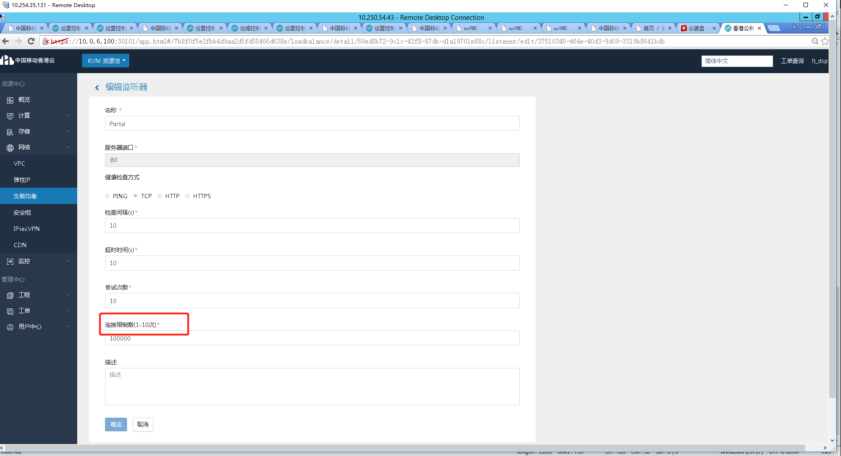 点击监听器，再点击编辑，这个界面有点问题 |  | 研发说没有升级编辑界面 | 再次升级编辑界面 | 2018.10.10 |  | handing | 郭林伟
23 | 配置问题 | 粱 | 2018.10.10 | 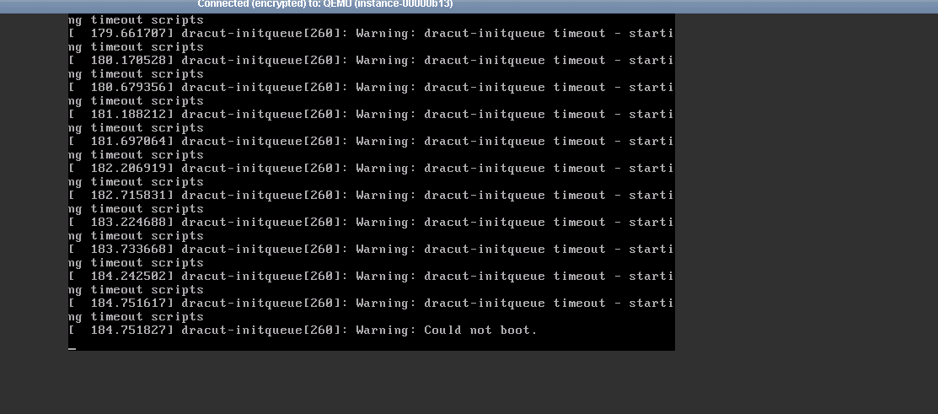 虚拟机创建失败，报错 | 询问后方支持 | 怀疑虚拟机选择的配置较低，原配置选择的1核1G内存 | 改为选择4核1G内存50G硬盘后，创建成功 | 2018.10.10 | 2018.10.10 | Closed | 郭林伟
24 | 配置问题 | sampson | 2018.10.11 | 虚拟机(ubuntu)在/etc/resolv.conf配置文件中添加了nameserver 8.8.8.8，但重启虚拟机后DNS配置失效 | 网上搜索 | Ubuntu中resolv.conf文件其实是一个Link文件，在Ubuntu中有一个 resolvconf 的服务，这个服务用来控制/etc/resolv.conf的内容，所以一旦重启了系统或者该服务，那么/etc/resolv.conf文件中的内容将被还原为原来的内容，所以直接修改/etc/resolv.conf并不能解决这个问题。 | 1、vim /etc/network/interface增加dns-nameserver 8.8.8.8 8.8.4.4 2、vim /etc/resolvconf/resolv.conf.d/base 增加nameserver 8.8.8.8 8.8.4.4 | 2018.10.11 | 2018.10.11 | Closed | 郭林伟
25 | 平台软件问题 | 粱 | 2018.10.15 | 客户购买块存储失败，报错如下服务器发生异常,代码00.请联系管理员,参数信息{块存储订单参数如下：=VolumeOrder{businessId=af9b5a7a7d85433a9d8ca7814b4b8b8c, name=storage01, productId=2e10719611c9413bb1b9ab431a55197c, number=1, productId=2e10719611c9413bb1b9ab431a55197c}} | 研发排查 | 平台软件bug，需要更新数据库的一个字段 | 需要更新数据库的一个字段 | 2018.10.15 | 2018.10.31 | Closed | 郭林伟
26 | 配置问题 | sampson | 2018.10.15 | 用户想在windows远程桌面一台Ubuntu的虚拟机 | 网上搜索相关问题解决方法 |  | 参考链接，https://blog.csdn.net/zz_1215/article/details/77921405 | 2018.10.15 | 2018.10.15 | Closed | 郭林伟
27 | 平台软件问题 | 郭林伟 | 2018.10.16 | 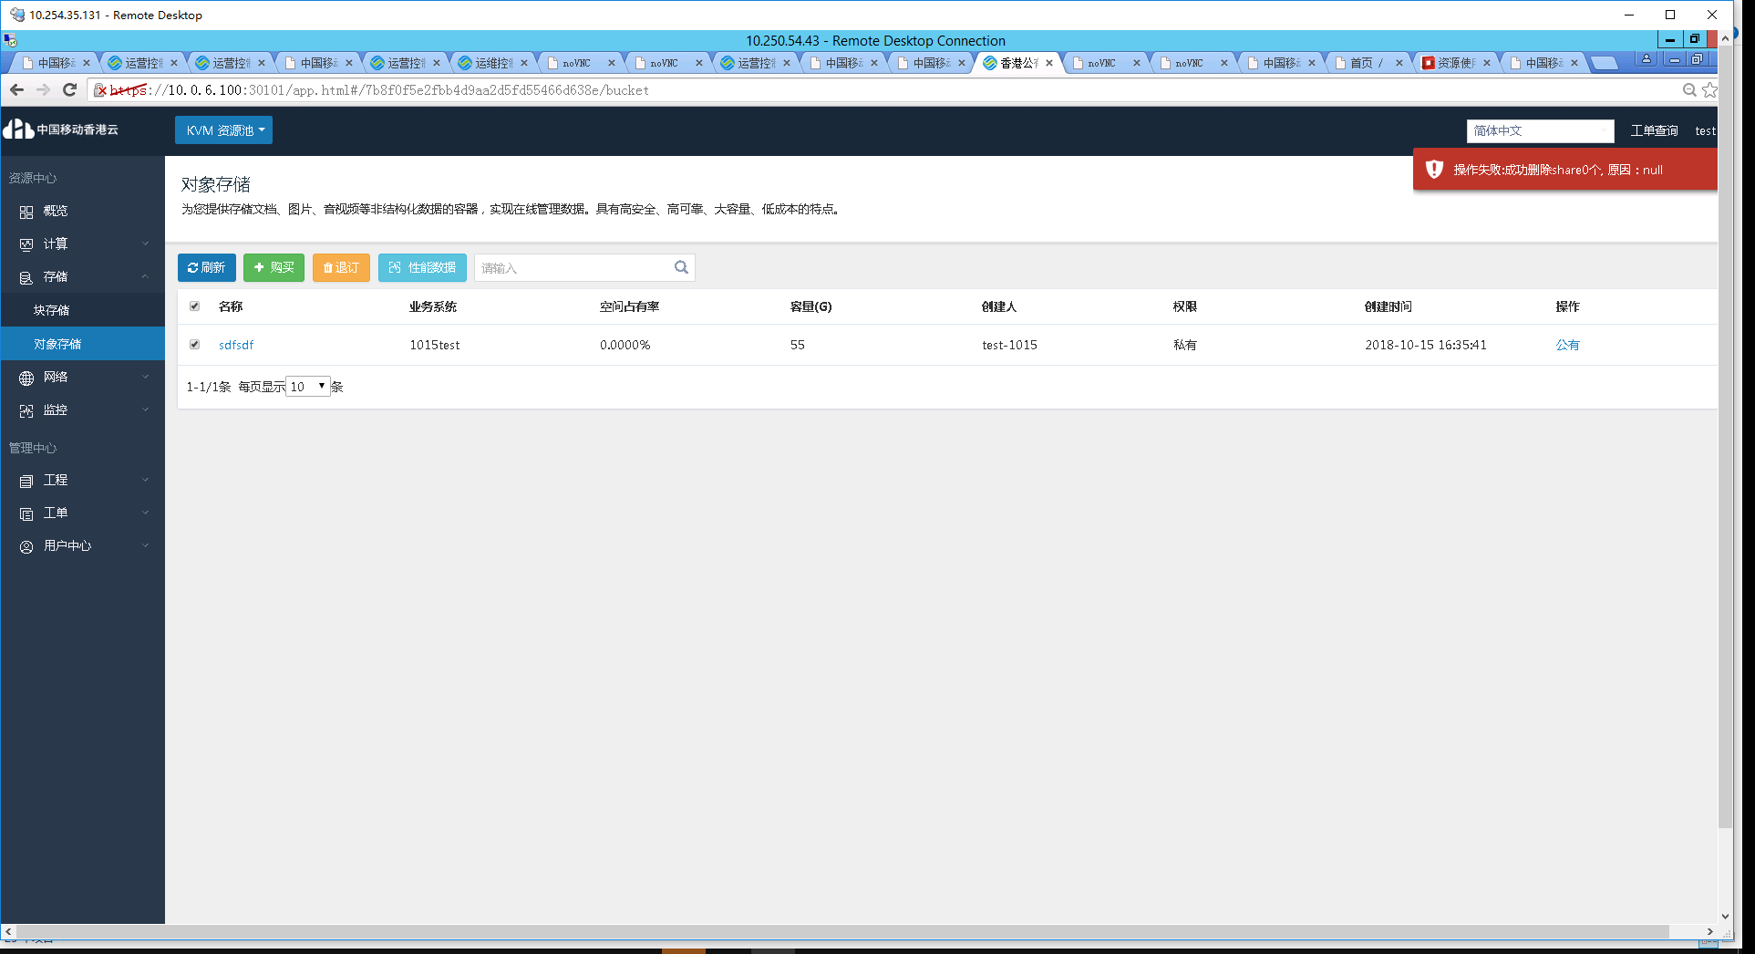 可购买对象存储，但退订时界面报错 | 后端研发支持 | 研发已定位 | 等待用户批准升级，或等二期升级OP | 2018.10.23 | 2018.10.23 | closed | 郭林伟
28 | 平台软件问题 | sampson | 2018.10.18 | 1）用hk-yw登录后，有的虚拟机点击变更可弹出菜单，有的虚拟机无法弹出菜单；2）当点击了无法弹出菜单虚拟机的变更按钮后，原来可弹出菜单的虚拟机，也无法弹出菜单了 | 后端研发支持 | 研发已定位 | 修复花费代价较高，且有其他方式解决用户的需求，和用户沟通后暂不升级，等待升级OP | 2018.10.23 | 2018.10.23 | closed | 郭林伟
29 | 配置问题 | 粱 | 2018.10.31 | 某些同一个VPC下的虚拟机之间无法ping通 | 查看了虚拟机、VPC的防火墙、安全组配置 | 用户虚拟机安全组配置只放通了部分端口 | 在安全组配置中将端口全部放通 | 2018.10.31 | 2018.10.31 | Closed | 郭林伟
30 |  | 粱 | 2018.11.1 | 某虚拟机做如下操作1、创建镜像；2、重装系统；后报错 | 用测试账号复现问题 | 用测试账号未能复现问题 | 继续观察 |  |  | handing | 郭林伟
31 | 未知 | 粱 | 2018.11.2 | 该问题是lance粱在UTV业务压力测试时反馈的，其使用jmeter压测软件模拟1000个并发访问某web服务（web服务器位于云内某虚拟机）时，response会有失败现象，有部分日志是connection time out，lance希望查看一下公有云的带宽。 | 我用测试账号，分别测了上传、下载的速率，上传2.5-3MB/s,下载在4.1-4.3MB/s，以公网角度来看速率还算不错。暂时感觉不应该是带宽问题，下一步可以觉得可以用租户的虚拟机测一下速率，如果速率没有问题，可以看看客户web服务的相关配置。 |  |  |  |  | handing | 郭林伟
32 |  | 马泽亚 | 2018.11.21 | 今天马泽亚反馈一个问题，其所订购的某台虚拟机在登录时报如下警告，warning :/proc/ide/hd?/settings interface is obsolete,and will be removed soon! | 林华协助 | 客户执行rpm升级时，携带了-U、nodeps参数，该操作可能会导致lib文件丢失，从而报错。 | 最初想进行系统修复，但修复比较麻烦，而且有搞丢数据的风险，所以，能否让用户备份该虚拟机内重要数据，重新订购一台新的虚拟机，将出问题虚拟机业务迁移到新虚拟机上。 | 2018.11.22 | 2018.11.27 | Closed | 郭林伟
33 | 网络问题 | 粱 | 2018.11.28 | UTV用户投诉，从公网传文件较慢，后使用两个虚拟机绑定浮动IP，之间传输文件的速率在1.5MB左右 | 两个绑定了浮动IP的虚拟机之间SCP文件，发现速率确实很低，之后用iperf测了一下公有云带宽只有10M左右，后让SDN排人来查。 | 是因为sdn那边有很多vsr(对应云平台中的vpc)的license过期 导致跨vsr转发时sdn限速了 sdn已经动对这些vsr进行了激活。经过这次操作 现有租户(itdsp utv-1 utv-2 migu)的vpc已永久激活，但新增租户如果创建vpc 180天后要手动激活，后续让sdn厂家给出自动激活的方案。 | sdn工程师手动将vsr激活 | 2018.11.28 | 2018.11.28 | Closed | 郭林伟
34 | 网络问题 | 马泽亚，粱 | 2018.12.4 | 【客户投诉|销】2018-12-4 10:07:00，香港公有云重要客户UTV反馈云主机访问延时非常大，核心功能基本都瘫痪，通过初步排查，判断103段和223段挂的虚机都受影响，初步检查发现103.15.85.83 是華3 SDN router网段发生网络攻击，把带宽占满，导致该网段云主机延迟大，但具体攻击IP地址暂未查出， | 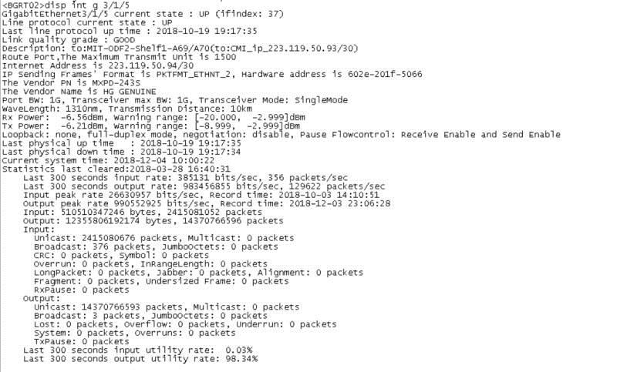 1、查看ips、查看出口路由 | 发现一个103.15.85.83的IP很可疑，是个vpc地址，sampson说将这个vpc停用。停用vpc需将将其关联的虚拟机退订，退订虚拟机后，流量慢慢恢复正常。（这里可以讲VPC断外网连接） | 本次发现有异常的公网地址是一个vpc地址 1，vpc地址不能马上定位是哪一台虚拟机，是需要查询vpc地址属于哪个租户 2.vpc下有多台虚拟机需要逐台确定是哪台虚拟机异常 3，前面出现问题能快速定位虚拟机是因为：异常ip是一个浮动IP地址，是可以很快定位到是哪台虚拟机和属于哪个租户。 | 2018.12.4 | 2018.12.4 | closed | 郭林伟
35 | 网络问题 | 苏研 | 2018.12.5 | 苏研部署完软件后，底层无法启虚拟机，报错 | SDN排查 |  | 应该就是控制节点无法用主机名与计算节点通信的原因 | 2018.12.5 | 2018.12.5 | Closed | 郭林伟
36 | 网络问题 | 郭林伟 | 2018.12.6 | 今天在给用户演示时 发现个问题，在新计算节点上新建的虚机，ping不通公网，然后热迁到老节点上就通了，再迁回新的，还是能通。 | SDN排查 | vds1-br口没有gateway，也没有手动添加路由，接入vtep与gw的vtep不通导致虚拟机无法上公网。 | 解决方法：1、通过将6台计算节点/etc/sysconfig/static-routes 配置增加4.0的路由明细，出口是200.1。 2、通过手动添加ip route 通过以后两步后，解决新计算节点无法上公网问题。后来在晚间高粱在vds1-br的配置文件中增加了网关。 | 2018.12.6 | 2018.12.6 | closed | 郭林伟
37 | 网络问题 | 郭林伟 | 2018.12.7 | 新租户创建的虚拟机无法出公网，无法ping通网关 | SDN排查 | 香港公有云一期项目总共采购了16个VSR lincense，部署在2台NFV服务器上，目前NFV服务器上已没有多余的资源扩容VSR。VSR数目不够导致了该问题 | 为满足migu需求有2个解决办法：1. 从目前的租户中退一个出来给咪咕用，或者用目前的测试租户2. 提前扩容NFV节点 | 2018.12.7 | 2018.12.7 | closed | 郭林伟
38 |  | 郭林伟 | 2018.12.7 | 创建27台虚拟机供安全检查（每个镜像一台） |  |  |  | 2018.12.7 | 2018.12.7 | closed | 郭林伟
39 | 配合安全加固 | 郭林伟 | 2018.12.12-14 | 配合南基对25柜物理服务器进行安全加固 |  |  |  | 2018.12.14 | 2018.12.14 | closed | 郭林伟
40 | 网络问题 | 郭林伟 | 2018.12.13 | 25柜的6台计算节点做完安全加固重启，重启后，计算节点的network服务未能正常启动，有报错，且ping同网段IP需要很久才可以ping通 | SDN排查 | 1、安全加固后linux内核版本升高，需要恢复原来的内核版本，否则会导致一些不可知的问题；2、SDN部署软件后，将bond3配置文件进行了修改，删除了BONDING_OPTS="mode=1 miimon=100"， | 手动将bond3的配置文件中增加了BONDING_OPTS="mode=1 miimon=100" | 2018.12.14 | 2018.12.14 | closed | 郭林伟
41 | 运维保障 | 郭林伟 | 2018.12.16 | UTV业务保障 |  |  |  | 2018.12.16 | 2018.12.16 | closed | 郭林伟
42 | 配置问题 |  | 2018.12.20 | 与李京龙研究pxe自动化部署，碰到的第一个问题是服务器无法dhcp获取其PXE服务器分配的IP， | 抓包发现没有收到其dhcp的响应包 | 其PXE服务器是在其笔记本的一台虚拟机中，怀疑其网络为nat模式导致， | 后改为桥接模式后，可进入系统安装 | 2018.12.20 | 2018.12.20 | closed | 郭林伟
43 | 平台软件问题 | Sampson | 2018.12.21 | 客户反馈无法建立虚拟机，创建虚拟机后，其状态一直是创建中， | 二线支持，后续找研发 | 消息队列有积压 | 重启服务 | 2018.12.21 | 2018.12.21 | closed | 郭林伟
44 | 平台软件问题 | 郭林伟 | 2018.12.21 | 由于要给migu租户腾出vsr资源，客户要求将hktest-zifuwu租户退订，在退订时发现vpc无法删除，报防火墙删除缓慢 | 报二线支持，后找研发和华三人一期排查 | 华三声称没有收到openstack发来的删除消息，苏研研发怀疑是h3c_agent与neutron-server通信发生了问题，建议重启h3c_agent | 重启CON08的h3c_agent后可正常删除VPC | 2018.12.23 | 2018.12.23 | closed | 郭林伟
45 |  | 郭林伟 | 2018.12.21 | 为腾出vsr资源，退订hktest-zifuwu租户时，有块存储，对象存储无法退订。 | 二线支持，后续找研发 | 块存储和对象存储需要进行升级，修改数据库，目前还没有解决， | 软件升级，修改数据库。后香港移动客户说暂时用之前的租户给migu使用，hktest-zifuwu租户暂时不退了。 | 2018.12.23 |  | closed | 郭林伟
46 | 运维保障 | 郭林伟 | 2018.12.24 | 给migu租户创建了26台虚拟机和10个SLB |  |  |  | 2018.12.24 |  | closed | 郭林伟
47 | 运维保障 | 郭林伟 | 2018.12.27 | 给migu租户配置SLB的浮动IP及防火墙策略 |  |  |  | 2018.12.27 |  | closed | 郭林伟
48 | 运维保障 | 郭林伟 | 2018.12.28 | 配合migu租户上线，协助其修改vpc防火墙策略 |  |  |  | 2018.12.28 | 2018.12.28 | closed | 郭林伟
49 | 运维保障 | 郭林伟 | 2018.12.28 | 用户想在云平台底层建立虚IP，并绑定外网IP，目前界面不支持，只能在底层实现。 | 二线支持，后续找sdn支持，先使用苏研一知的方法创建虚IP，但创建后虚IP无法ping通，后联系sdn解决。 |  | 在SDN进行配置，登录10.250.54.40/sdn/ U:admin P:h3c.com20181217,界面选择虚拟网络->应用集群虚IP，然后选择创建应用集群IP（如192.168.17.166是虚拟IP），然后在虚拟端口界面中找对应的虚拟机如192.168.17.115,192.168.17.104，对应到虚拟IP上，然后在应用集群IP界面选择虚IP可以绑定公网IP。虚IP验证方法：将虚iP如192.168.17.166配到192.168.17.115或192.168.17.104上（ip addr add 192.168.17.166 dev eth0），用同网段其他虚拟机ping这个虚IP，如果可以ping通就算正常，ping通公网IP就算正常 | 2018.12.28 | 2018.12.28 | closed | 郭林伟
50 | 运维保障 | migu租户 | 2018.12.29 | 咪咕租户提出需求，增加防火墙配置 |  |  | 使用界面1)增加了源221.181.101.37 访问192.168.0.89 22 的策略 2）放通了任何 访问192.168.0.82 8085-8087 3）修改了migu-vpc-in-808x配置，将原8081-8084改为8080-8084 | 2018.12.29 | 2018.12.29 | closed | 郭林伟
51 | 运维保障 | migu租户 | 2018.12.29 | 咪咕用户反馈，103.15.85.27这个负载均衡后端只有192.168.0.107一个虚拟机生效，实际配置了4台虚拟机 | 实验 |  | 后将其他虚拟机的防火墙关了，好了，systemctl stop firewalld.service | 2018.12.29 | 2018.12.29 | closed | 郭林伟
52 | 运维保障 | migu租户 | 2018.12.29 | 咪咕用户需要对几个虚拟机做扩内存操作，在界面操作后，发现内存并没有按照预期从16G变更为32G | 寻求后端二线支持，后找到研发 | 起初二线支持怀疑是ssh免密造成的，后研发说是nova用户被锁定了 | 研发修改 | 2018.12.30 | 2018.12.30 | closed | 郭林伟
53 | 运维保障 | migu租户 | 2019.1.2 | 用户在配置keepalive时脑裂， | 寻求二线支持，后询问SDN厂家 | 要配置成单播，sdn现在组播不支持， | 后租户自行将keepalived配置成单播，ok | 2019.1.2 | 2019.1.2 | closed | 郭林伟
54 | 运维保障 | migu租户 | 2019.1.4 | 咪咕租户希望虚拟机的业务IP可以和负载均衡虚IP互通（同一VPC） | 寻求二线支持，后询问SDN厂家 | 虚拟负载均衡器是南北向流量服务，负载虚拟IP一般不支持虚拟机内网二层访问，必须经过路由才行，SDN报给其产品部门寻求解决 | 咪咕租户操作步骤， 需求： 咪咕租户提出，希望虚拟机的业务IP（26台），可以访问负载均衡的虚IP； 现状：目前咪咕租户虚拟机业务IP和负载均衡的虚IP都在一个VPC下，同处于192.168.0.0/24段； 云平台VM侧步骤： 1、在VPC中增加一个网段，192.168.1.0/24，网关192.168.1.1；已完 （该网段一定要确保只为作为访问VIP用！！） 2、所有虚拟机多绑定一个网卡，IP为192.168.1.0/24段； 已完 3、手动修改虚拟机192.168.1.0/24段网卡配置文件，因目前网卡已绑定虚拟机，配置文件的地址与DHCP的IP一致，192.168.1.Y，注意要将网关删除； 一般192.168.1.0/24段在网卡eth1上，复制ifcfg-eth0创建ifcfg-eth1 4、逐虚拟机systemctl restart network,使网卡配置生效； 已完 5、将虚地址手动增加至主机路由；（migu原有vpc网段为192.168.0.0/24，只能加32位主机路由）,目前咪咕租户一共11个负载均衡，2个虚地址 已完 route add -host 192.168.0.76/32 gw 192.168.1.1 route add -host 192.168.0.86/32 gw 192.168.1.1 route add -host 192.168.0.17/32 gw 192.168.1.1 route add -host 192.168.0.22/32 gw 192.168.1.1 route add -host 192.168.0.31/32 gw 192.168.1.1 route add -host 192.168.0.99/32 gw 192.168.1.1 route add -host 192.168.0.103/32 gw 192.168.1.1 route add -host 192.168.0.68/32 gw 192.168.1.1 route add -host 192.168.0.146/32 gw 192.168.1.1 route add -host 192.168.0.138/32 gw 192.168.1.1 route add -host 192.168.0.155/32 gw 192.168.1.1 route add -host 192.168.0.168/32 gw 192.168.1.1 route add -host 192.168.0.100/32 gw 192.168.1.1 6、逐台虚拟机将 route add -host 192.168.0.76/32 gw 192.168.1.1 route add -host 192.168.0.86/32 gw 192.168.1.1 route add -host 192.168.0.17/32 gw 192.168.1.1 route add -host 192.168.0.22/32 gw 192.168.1.1 route add -host 192.168.0.31/32 gw 192.168.1.1 route add -host 192.168.0.99/32 gw 192.168.1.1 route add -host 192.168.0.103/32 gw 192.168.1.1 route add -host 192.168.0.68/32 gw 192.168.1.1 route add -host 192.168.0.146/32 gw 192.168.1.1 route add -host 192.168.0.138/32 gw 192.168.1.1 route add -host 192.168.0.155/32 gw 192.168.1.1 route add -host 192.168.0.168/32 gw 192.168.1.1 route add -host 192.168.0.100/32 gw 192.168.1.1 systemctl stop firewalld.service 写入到/etc/rc.local中 已完 7、chmod +x /etc/rc.d/rc.local 系统重启后，能将路由加入路由表中。 8、在VPC的防火强中增加了一条从源192.168.1.0/ | 2019.1.4 | 2019.1.24 | closed | 郭林伟
55 | 运维保障 | lance | 2019.1.4 | 虚拟机挂两个网卡时，报错 | 二线陈林华解决 |  | dhclient | 2019.1.4 | 2019.1.4 | closed | 郭林伟
56 | 运维保障 | migu租户 | 2019.1.9 | 给192.168.0.214虚拟机绑定弹性IP | 界面操作 |  |  | 2019.1.9 | 2019.1.9 | closed | 郭林伟
57 | 运维保障 | 最初是utv租户报故障，后陆续所有租户均反馈出现问题 | 2019.1.9 | 今天美达机房电源割接，导致19机柜11台服务器和2台交换机重启，租户业务发生中断 | 1、机房巡检，发现电源割接；2、联系二线支持，发现虚拟机无法ping通网关；3、联系sdn厂家发现租户vsr配置全丢 | 电源割接，导致服务器重启，进而导致一系列问题，其中comp5和comp7没有自动重启成功，手动重启 | 1、sdn厂家将租户vsr全部重建；2、二线支持将部分错误状态虚拟机进行修复；3、onegw租户在重建vsr后，可ping通网关，但无法出公网，发现线程死锁，上线版本有缺陷，将升级解决；4、sdnvpc地址可以从公网ssh、telnet访问到，后续需要加安全策略 | 2019.1.9 | 2019.1.9 | closed | 苏研所有运维、SDN
58 | 运维保障 | lance | 2019.1.10 | 报某负载均衡流量只到一台服务器 | SDN排查，怀疑是前一天故障导致 | 后sdn发现其负载均衡策略是源IP的策略，而不是之前经常用到的轮询的方式，这样如果只是一个外网IP访问负载均衡，将只分到一台服务器，是用户配置的问题 |  | 2019.1.10 | 2019.1.10 | closed | 郭林伟
59 | 运维保障 | migu租户 | 2019.1.14 | 咪咕租户希望将两个负载均衡配置从轮询算法修改为会话保持（对应公有云哈希算法） | 界面操作 |  |  | 2019.1.14 | 2019.1.14 | closed | 郭林伟
59 | 运维保障 | migu租户 | 2019.1.15 | 咪咕租户希望给192.168.0.120和192.168.0.126配置虚地址 |  |  | 后用sdn界面将192.168.0.100配置为他们的虚IP，1）、在sdn的界面，虚拟网络 -》应用集群虚IP创建一个虚IP，虚拟链路层网路选择其vpc，生效方式选择vrrp主备 2）、在虚拟网络-》虚拟端口界面，高级搜索，找到虚IP要对应的虚拟机IP，点击修改，选择应用集群虚IP列表，将虚IP从左边选到右边 3）、验证，将虚IP配置到虚拟机IP上（192.168.0.120或192.168.0.126） ip addr add 192.168.0.100/24 dev eth0 在没有配置到虚IP对应的虚拟机之前，虚IP无法ping通，配置到对应虚拟机后，虚IP可ping通 | 2019.1.15 | 2019.1.15 | closed | 郭林伟
60 | 运维保障 | Sampson | 2019.1.16 | 希望在云平台停用123.136.1.0/24和123.136.9.0/24段公网IP，用户无法选择，但不能影响已有的业务 | 需求二线支持，修改响应数据库表 |  | 从10.250.54.10 ssh 10.0.6.10 mysql -uroot -pEpic2wsx@wsx use zebra; update networks set deleted=1 where name='SDNout123-1'; update networks set deleted=1 where name='SDNout123-2'; update subnets set deleted=1 where name='SDNout123-1'; update subnets set deleted=1 where name='SDNout123-2'; | 2019.1.16 | 2019.1.18 | closed | 郭林伟
61 | 运维保障 | 咪咕租户 | 2019.1.21 | 咪咕租户的负载均衡103.15.85.30 （192.168.0.133 192.168.0.137），能ping通103.15.85.30，但无法访问其监听的8085端口， |  |  | 在vpc的防火墙将192.168.0.133和192.168.0.137的8085端口放通了 | 2019.1.21 | 2019.1.21 | Closed | 郭林伟
62 | 平台软件问题 | 郭林伟 | 2019.1.22 | 云平台绑定网卡报错，但虚拟机操作系统能看到，前台与底层数据不一致 | 二线支持 |  | 如果从界面绑定网卡失败，但操作系统又能看到，从操作系统删除网卡的正确操作 1、nova interface-list vm-id； 2、从上个命令结果选择要删的port，然后 nova interface-detach vm-id port-id; | 2019.1.22 | 2019.1.22 | Closed | 郭林伟
63 | 运维保障 | 马泽亚 | 2019.1.23 | 马泽亚有个负载均衡配置，103.15.85.245 配完以后，能从公网ping通，但telnet 103.15.85.245 443 不行， |  |  | 和migu租户有个问题类似，后在防火墙中放通了负载均衡对应虚拟机端口的策略， | 2019.1.23 | 2019.1.23 | Closed | 郭林伟
64 | 运维保障 | migu租户 | 2019.2.27 | 咪咕租户创建负载均衡，添加成员时，报资源池错误 | 联系二线支持 | 虚拟机绑定了双网卡，卸载掉一个后，顺利创建负载均衡 |  | 2019.2.27 | 2019.2.27 | Closed | 郭林伟
65 | 运维保障 | 咪咕租户 | 2019.3.5 | SDN与短信系统对接失败，询问公有云平台对外的IP是哪个，SDN工程师反馈： 1、配置浮动IP的VM，出去访问公网时，地址映射（nat）成浮动IP； 2、没有绑浮动IP的VM，出去访问公网时，地址映射（nat）成VPC的外部网络公网IP； 通过测试目前生产环境的35台虚拟机是符合这个逻辑的，但测试环境的6台有浮动IPNAT配置部分没有生效 | 联系华三工程师，可用curl ifconfig.me命令看到外部IP |  | 建议 1、涉及到的有问题的VM的浮动IP全部重新建立一遍，最后创建0.89对应的103.15.85.64，先做0.42和0.82的，一个个来，看0.42/0.82的能生效不 2、手工在虚拟路由器上控制哪些流能用103.15.85.64这个浮动IP，这招劣势就是又是在虚拟路由器上直接配置
66 | 运维保障 | 郭林伟 | 2019.3.12 | 巡检时发现10.250.54.20的load average偏高，达到18-19左右，cpu负载偏高影响服务器稳定运行 |  | 1、top发现215284进程cpu偏高；2、使用ps -aux|grep 215284发现uuid；3、使用nova show 该uuid找到虚拟机；4、vnc访问该虚拟机发现有一个winlogo进程将虚拟机cpu打满；5、然后ps -aux|grep 29277 怀疑被攻击挖矿 | 用户将改虚拟机的winlogo进程杀掉，重启，后恢复 | 2019.3.12 | 2019.3.12 | closed | 郭林伟
67 | 运维保障 | 郭林伟 | 2019.4.1 | 发现op界面上有几个虚拟机内外都与公网不通，如一台虚拟机192.168.66.222这个虚拟机，无法ping通网关192.168.66.1 | 与SDN一起排查 | 1、虚拟机所在物理计算节点无法ping通对端；2、op界面的安全组策略没有放通，后加了出入的icmp策略和3389策略，可ping通网关，amy的虚拟机也通了 | 1、在物理计算节点添加路由和静态路由 ip route add 192.168.4.0/24 via 192.168.200.1 dev vds1-br echo any net 192.168.4.0/24 gw 192.168.200.1 >> /etc/sysconfig/static-routes 2在op界面上添加安全组策略 | 2019.4.1 | 2019.4.1 | closed | 郭林伟
68 | 运维保障 | 租户 | 2019.4.26 | onegw租户有个虚ip192.168.17.206无法使用，但另一个虚ip192.168.17.166可以正常使用 | 苏研、sdn一期定位 | 由于公有云目前没有虚IP功能，用户想使用的虚ip的话需要在sdn vcfc界面的应用集群虚ip功能中创建，但发现192.168.17.206该虚ip下未绑定虚拟机 | 重新创建192.168.17.206这个虚ip并绑定用户对应虚拟机 | 2019.4.26 | 2019.4.26 | Closed | 苏研等
69 | 运维保障 | 租户 | 2019.4.30 | 用户投诉虚拟机无法绑定网卡， 现象是绑定网卡后界面显示已经绑定，但在虚拟机内部看不到该网卡，后再测试账号复现问题时，发现不仅网卡无法绑定，创建虚拟机也异常 | 苏研、华三研发定位 | 未给出 | 重启了10.250.54.30服务器，重启后测试账号可正常创建虚拟机并绑定网卡，后还需要清除OP界面的脏数据，给租户重新绑定网卡才能根本解决问题。 | 2019.5.1 | 2019.5.1 | Closed | 苏研等
70 | 运维保障 | 李京龙 | 2019.5.16 | 10.250.54.70 74 76三台服务器/空间不足 |  | /apps/logs/neutron/server.log过大 | echo > server.log | 2019.5.16 | 2019.5.16 | Closed | 郭林伟
71 | 运维保障 | 咪咕租户 | 2019.5.16 | 某个负载均衡配置在流量较大时，出现异常
72 | 运维保障 | 郭林伟 | 2019.5.24 | 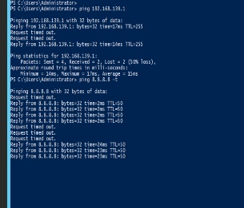 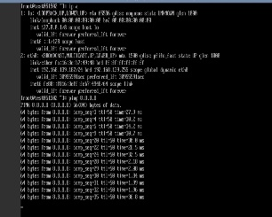 hktest-zifuwu的一个虚拟机ping网关和公网时有丢包 | 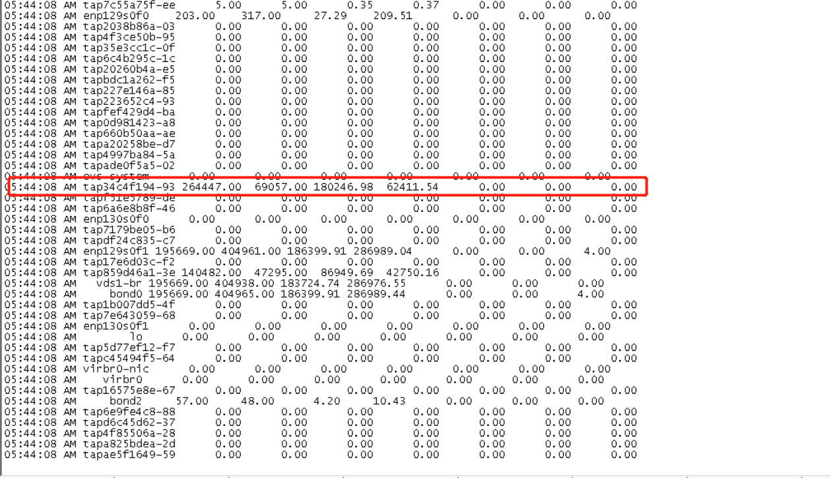 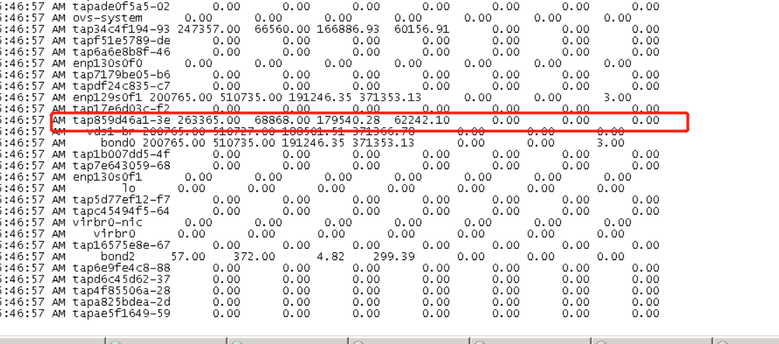 原计划找华三排查，但发现10.250.54.76的某些网卡流量特别大 | 根据物理服务器的网卡名称找到虚拟机，然后在虚拟机中发现一些异常进程怀疑被攻击或中毒，导致带宽受到影响，后退订了192.168.139.187，恢复正常 | 退订了异常虚拟机 | 2019.5.24 | 2019.5.24 | Closed | 郭林伟

